OLED 개요
1. 현황
1.1. 대형OLED 주요 글로벌 Player : LGD, 삼성디스플레이, BOE 등 |  |  |  |  |  |  |  |  | <목차>
- BOE 등 중국업체로 인한 국내 디스플레이업체들의 LCD 패널 경쟁력 약화에 따라 국내업체들은 LCD->OLED로 사업구조 전환해왔음 |  |  |  |  |  |  |  |  | 1. 현황
- LGD는 2011년 세계 최초로 TV용 55인치 OLED 패널 개발이후 시장에서 독점적 공급자의 지위 지속중 |  |  |  |  |  |  |  |  | 1.1. 대형OLED 주요 글로벌 Player: LGD, 삼성디스플레이, BOE 등
- 삼성디스플레이 역시 '21년 4분기 TV용 OLED 패널 양산을 시작했지만, 월 3만장 수준으로 월 18만장 수준인 LGD 대비 생산규모는 아직 낮음 |  |  |  |  |  |  |  |  | 1.2. Player별 기술격차
- BOE 등 중국업체도 TV용 OLED 패널 개발을 추진하고 있지만, 기술적 난이도와 특허 문제 감안시 빠른 시일 내 양산은 어려운 상황. 대형이 아닌 중소형 OLED 중심으로 성장 전망 |  |  |  |  |  |  |  |  | 1.3. 대형OLED 시장 성장이 느린 이유
 |  |  |  |  |  |  |  |  | 2. 향후 전망
1.2. Player별 기술격차 |  |  |  |  |  |  |  |  | 출처: 나이스신용평가, 하이투자증권
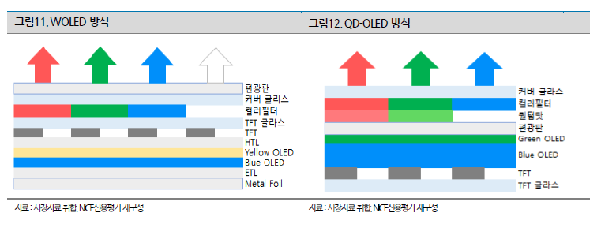

- 현재 대형 OLED 패널에는 광원으로 OLED를 사용하고 색 표현을 위해 컬러 필터를 활용하는 WOLED(White OLED)와 QD-OLeD(Quantum Dot OLED) 기술이 상용화되어 있음
- LGD는 WOLED 기술 채택. R/G/B OLED가 층층이 합쳐져 백색광을 만들고 백색광이 컬러필터를 통과해 색상을 표현하는 구조. QD-OLED에 비해 생산원가가 낮고 수율 높음. -> 생산원가 측면에서 유리
- 삼성디스플레이는 QD-OLED 기술 채택. Blue OLED를 주된 광원으로 사용하고 R/G QD 컬러필터를 통해 색을 구현하는 구조. 개구율이 높아 내구성, 전력 효율 등에서 강점.

1.3. 대형OLED 시장 성장이 느린 이유
- 모바일용 중소형 패널은 LCD에서 OLED로 빠르게 전환중인 반면, TV용 OLED 패널 채용율은 매출액 기준 약 11%, 출하대수 기준 3% 미만으로 시장 확대가 더디게 진행중
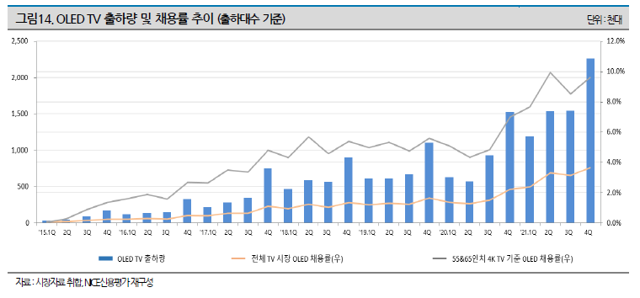

- 가장 큰 이유는 기존의 LCD 패널 대비 OLED 패널의 상대적 가격 차이 때문
- 모바일용 중소형 OLED 패널의 경우, 동일 스펙의 LCD 패널 대비 평균 1.5배 이내의 가격대를 형성하여 LCD->OLED 세대교체가 성공적으로 이루어졌음
- 그러나 TV용 OLED 패널은 지난 10년간 빠른 속도로 원가를 낮추왔음에도 여전히 동일 스펙의 LCD 패널 대비 4~5배 높은 가격대를 형성중이므로 LCD->OLED 세대교체를 이루기에는 아직 큰 격차 존재
- LCD와 OLED 패널의 상대적 가격 격차가 좁혀지기 위해서는 TV용 OLED 패널 생산능력 확대가 우선되어야 함.
- 현재 LGD의 파주와 광저우 공장 연간 생산능력은 약 1,000만대, 삼성디스플레이의 생산능력은 150만대로 글로벌 TV 출하량이 연 2억대를 상회하고 있음을 감안하면 아직 규모의 경제 시현 불가능한 수준
- 대형 OLED 패널의 기술적 난이도가 높아 수율 안정화도 최근에서야 이루어졌다는 점, 그리고 TV 판매가격 하락에 따라 OLED TV의 수익성 확보가 어려워졌다는 점에서 단기간 내의 급격한 생산능력 확대는 어려울 것

2. 향후 전망
- 공급 확대를 통한 패널 가격 하락이 전제된다면, 중장기적으로 TV를 포함한 대형 OLED 패널의 채용률은 확대 추이를 보일 것으로 전망
- 중장기적인 대형 OLED 시장 침투율 증가와 시장 확대는 분명해보이지만, 그 속도는 패널 업체들의 증설을 통한 대형 OLED 패널 가격 하락 수준에 의해 결정될 것
- 단기적으로는 OLED 패널에 대한 수익성 확보가 더디게 진행되고 있는 상황에서, 제한저인 이익 규모를 바탕으로 높은 투자비를 감당하기에는 상당한 어려움 존재
- 구체적인 시장규모는 Omdia, KDIA를 통해 조회가능하므로 자료요청 필요

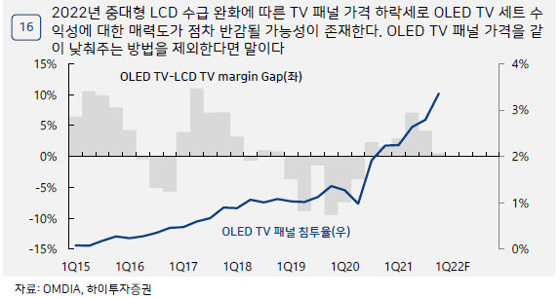
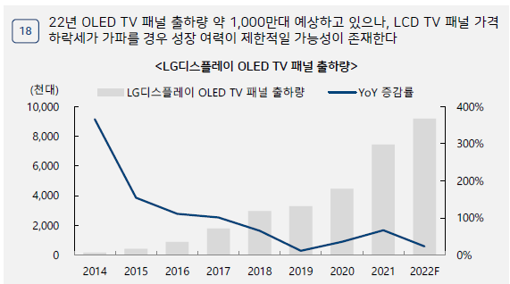
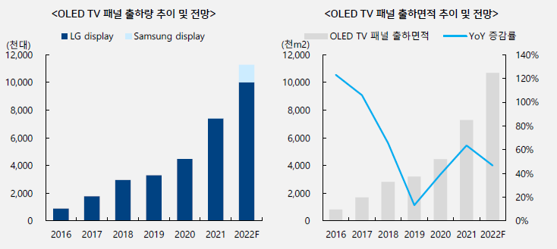

<Omdia 시장 전망>
Source: Omdia 2022 Q2 Display Long Term Demand Forecast Tracker

백만USD | 2020 | 2021 | 2022 | 2023 | 2024 | 2025 | 2026 | 2027
OLED TV | 3,412 | 4,833 | 4,643 | 5,531 | 5,991 | 6,554 | 6,817 | 7,300
 |  | 41.6% | -3.9% | 19.1% | 8.3% | 9.4% | 4.0% | 7.1%

 | 22~27년 CAGR |  | 23~27년 CAGR
 | 9.5% |  | 7.2%

최근현황 및 전망
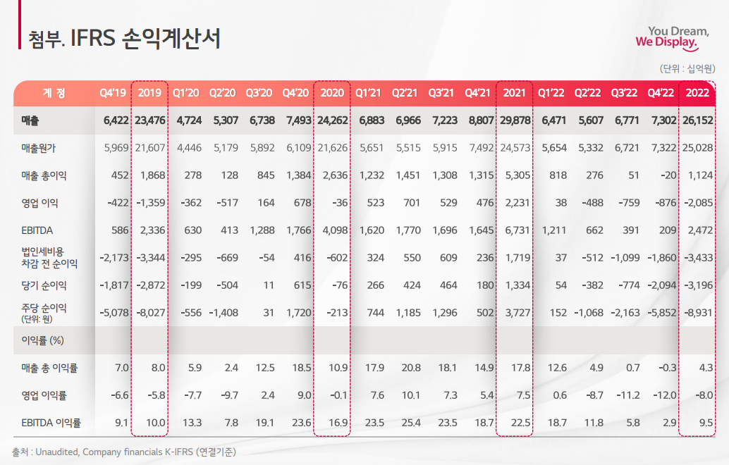
1. Player별 FY2022 실적
1.1. LG디스플레이 | <목차>
 | 1. player별 2022 실적
 | 1.1. LG디스플레이
 | 1.2. 삼성디스플레이
 | 2. 2023년 단기적 예상전망
 | 2.1. 최근 세계정세
 | 2.2. 중국 등 주요 경쟁국 현황
 | 2.3. 국내 Player들의 대처
 | 출처: LGD IR, 삼성전자 IR, 기사

- '21년 대비 매출액 12.5% 감소, 영업이익 193.5% 감소하며 영업손익 적자전환
- 거시경제 환경 악화, 코로나19 수혜 감소, 우크라이나 전쟁 등으로 인한 주요 제품군 수요 부진이 실적하락의 주된 원인 -> 이에 따른 전방산업 재고조정이 연중 이어짐 -> B2C, B2B, 하이엔드 제품군으로 수요 약세
- 특히, 주력사업인 OLED TV의 경우 최대 시장인 유럽의 수요가 줄어들었고, 저가LCD와도 경쟁하며 성장세 부진
- 수요 위축으로 인해 재고가 증가하며 공장 가동률도 감소
- 이에 따라 TV용 OLED 출하량도 2021년 740만 대에서 2022년 700만 대로 역성장

- 현재 LGD는 큰 폭의 실적악화로 인한 고강도 비용감축 시행중
- '22년 11월 생산직 직원 대상 유급휴직 신청 / '23년 1월 사무직 직원 전원 대상 희망휴직 신청(100여명 규모)
(https://n.news.naver.com/mnews/article/417/0000888582?sid=105)
- '22년 11월 직원 200~300명 대상으로 계열사 전환 배치신청
- '23년 시설투자 규모를 계획 대비 1조원 이상 축소하고, 감가상각비도 절반 수준에서 집행하겠다고 밝힘
- 그러나, 디스플레이 업황 반등을 대비하여 대규모 인력 구조조정까지는 X

1.2. 삼성디스플레이
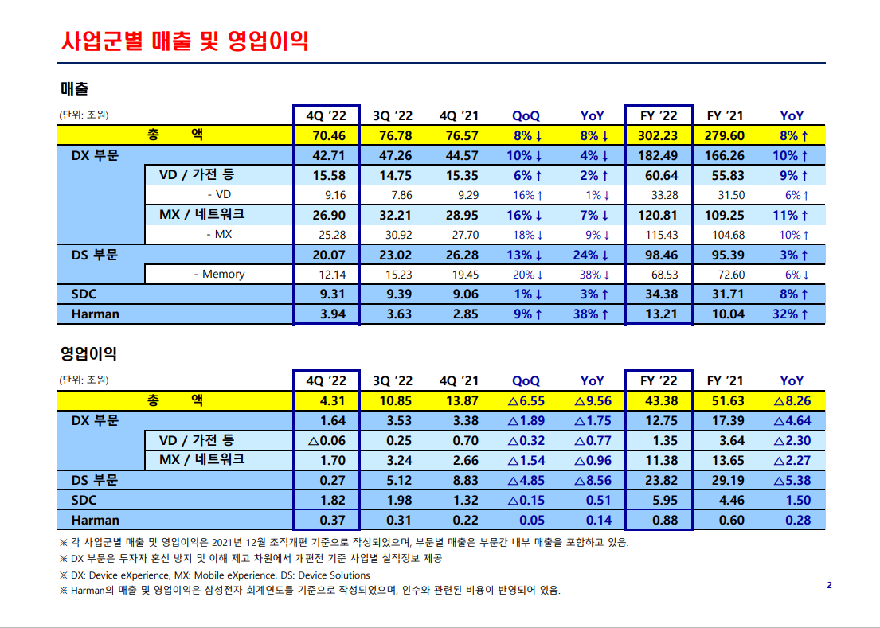
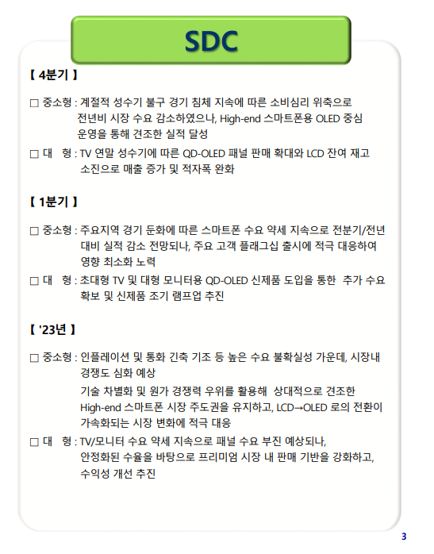

- 디스플레이(SDC) 사업부의 경우, '21년 대비 매출액 8% 증가, 영업이익 1.5% 증가하며 사상 최대 영업이익 달성
- 최대 영업이익 달성 배경에는 1) LCD사업 철수 결정 후 QD-OLED 중심 사업으로의 빠른 전환 2) 아이폰에 탑재되는 소형 OLED 패널 판매 증가
- 그러나 대형OLED의 경우엔 경기 침체로 인해 하이엔드 TV수요가 예상보다 부진했음
- 삼성디스플레이는 '22년 말 LCD사업 완전철수 후 재고소진까지 완료하여 본격적인 QD-OLED 중심 사업으로 전환-> LG디스플레이와의 차이점
- 23년부터 주력인 중소형 OLED 이외에도 QD-OLED 출하량을 늘릴 예정이지만, 생산capa와 생산원가 면에서는 LGD의 WOLED에 밀릴 것으로 전망됨

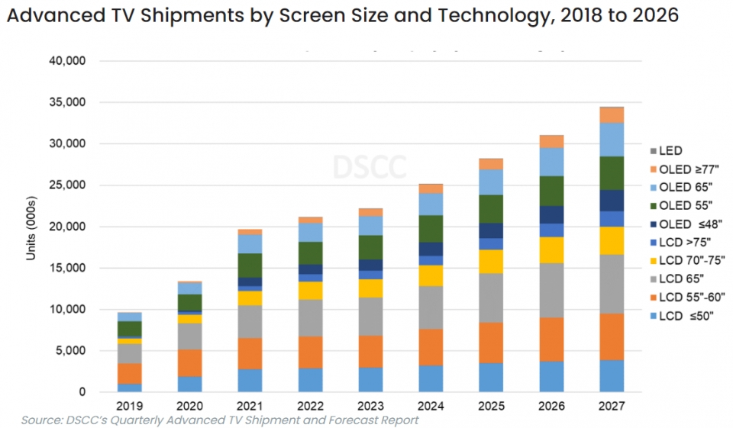
2. 2023년 단기적 예상전망
2.1. 최근 OLED업계 정세
- 2023년은 국내 디스플레이업계에 있어 격동의 해가 될 것
- 한국의 OLED 시장은 적게는 1~2년, 많게는 5년 까지 중국과 기술격차를 벌린 것으로 평가받음.
- 그러나 BOE 등 중국기업이 중국 지원을 업은 가격경쟁력으로 승부본다면 빠르게 점유율을 빼앗길 수도 있음.
- 최근 미국과 중국의 패권다툼이 디스플레이 산업으로도 확장됨에 따라, 미국은 디스플레이 패널에 핵심적으로 들어가는 DDI 등 부품의 중국에 대한 수출규제 움직임 보이고 있음
- 이에 따라 중국은 미국의 규제에 대비해 필수 부품의 공급망 다변화 시도중
- 미국의 규제가 현실화되면 국내 디스플레이 업체들에게 2023년은 중국을 크게 따돌릴 수 있는 기회가 될 수 있음

- 올해 상반기 OLED TV 출하량은 전년 동기보다 11% 늘어난 320만대로 예상(50인치 미만 전년동기 대비 17%, 77인치 이상 28% 증가 전망)
- 시장조사업체 트렌드포스에 따르면, 연도별 OLED TV 출하량 전망치는 △2022년 670만대 △2023년 700만대 △2024년 790만대 △2025년 830만대 △2026년 900만대 △2027년 980만대

2.2. 중국 등 주요 경쟁국 현황
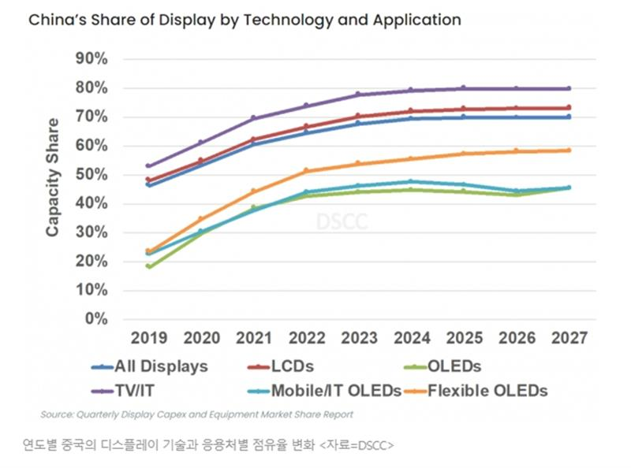

- 시장조사업체 옴디아에 따르면, 중국기업이 24년까지 계획중인 OLED 생산 공장 신설 및 증설은 23곳에 달함
- 22년 중국의 OLED 생산능력은 한국의 40% 수준이지만, 중소형 OLED에 한정시 90%까지 근접
- 그러나, 중국의 OLED 생산능력 점유율 증가세는 내년부터 '27년까지 둔화될 것으로 전망
- 정부지원을 업은 BOE와 CSOT 등 중국업체가 중소형 OLED에 지나치게 과잉투자했던 탓에 중소형 OLED 라인 가동률이 낮아 추가 투자가 어렵기 때문
- 미국의 OLED 핵심부품 수출규제 현실화 시, 부품공급망 다변화도 중국업체들이 직면한 과제

2.3. 국내 Player들의 대처
1) LG디스플레이
LG측 IR자료

- 2023 대형 OLED 출하규모는 전년과 유사한 수준으로 예상
- 그러나 최근 하이엔드 시장 수요변화가 나타나고 있으며, 수요 회복 시점을 면밀히 모니터링 하여 고가TV시장 내 점유율을 20%후반 -> 30% 이상 수준으로 강화 예정
- 대형OLED는 이미 1000만대 규모 수준의 인프라가 확보돼있고, 신규 시장과 새로운 고객 확보 측면에서 여전히 기회 존재
- 대형OLED 기술을 기반으로 시장 창출형 사업도 구상중. 프리미엄 지불 의향이 높은 하이엔드 OLED 게이밍 모니터 중심으로 공략중이며, 현재 8~9개 고객과 협의중. 2023년부터 본격 양산 예정.
- LCD 생산 단계적 종료로 인한 비용절감을 통해 OLED로의 사업구조 전환 가속화 예정
(구조적으로 경쟁력이 약화된 LCD TV 사업의 경우 국내 생산은 완전히 종료, 중국 생산은 50% 다운사이징하여 운영중이며 순차적으로 종료 예정)

시장전망자료

- 70인치 이상 초대형 OLED는 현재 LGD만 유일하게 생산중이지만, 2023년에는 공급량이 늘면서 가격이 하락세에 들어설 것
- 초대형OLED TV 평균판매가격은 19년 7,000달러에서 22년 3,500달러로 크게 하락, 이 기조는 23년에도 이어질 것
- 비용절감에 성공하지 못한다면 대형OLED에서도 큰 이익을 보지 못할 것
- 그러나 LCD 패널과의 가격차가 3.8배까지 좁혀질 것이란 전망은 대형OLED 판매량 확대에 긍정적일 수도

2) 삼성디스플레이
삼성디스플레이측 IR자료

- (대형OLED) 초대형 TV 및 대형 모니터 신제품 라인업 도입으로 추가 수요 확보하고 조기 rapm-up 추진할 예정
- 지속된 경기 불확실성으로 패널 수요는 부진할 것으로 예상되지만, 안정화된 수율을 바탕으로 프리미엄 시장에서 판매 기반을 강화해 수익성 지속적으로 개선할 예정
- QD-OLED TV의 출하량 전망치를 당초 100만대에서 130만대로 상향(22년 출하량인 45만대의 2.5배 수준)
- (중소형OLED) 상대적으로 견조한 하이엔드 스마트폰 시장에서 기술 성능 격차 우위를 활용하여 시장지배력 강화 예정
- 2024년 가동 목표로 8세대 IT용 OLED 생산라인에도 투자 확대

시장전망자료

- (대형OLED) 삼성디스플레이는 21년부터 QD-OLED 패널 양산을 시작했지만, 월 3만장 수준의 생산규모는 LGD의 월 18만장 대비 아직 낮은 수준

